Conformance testing - Android
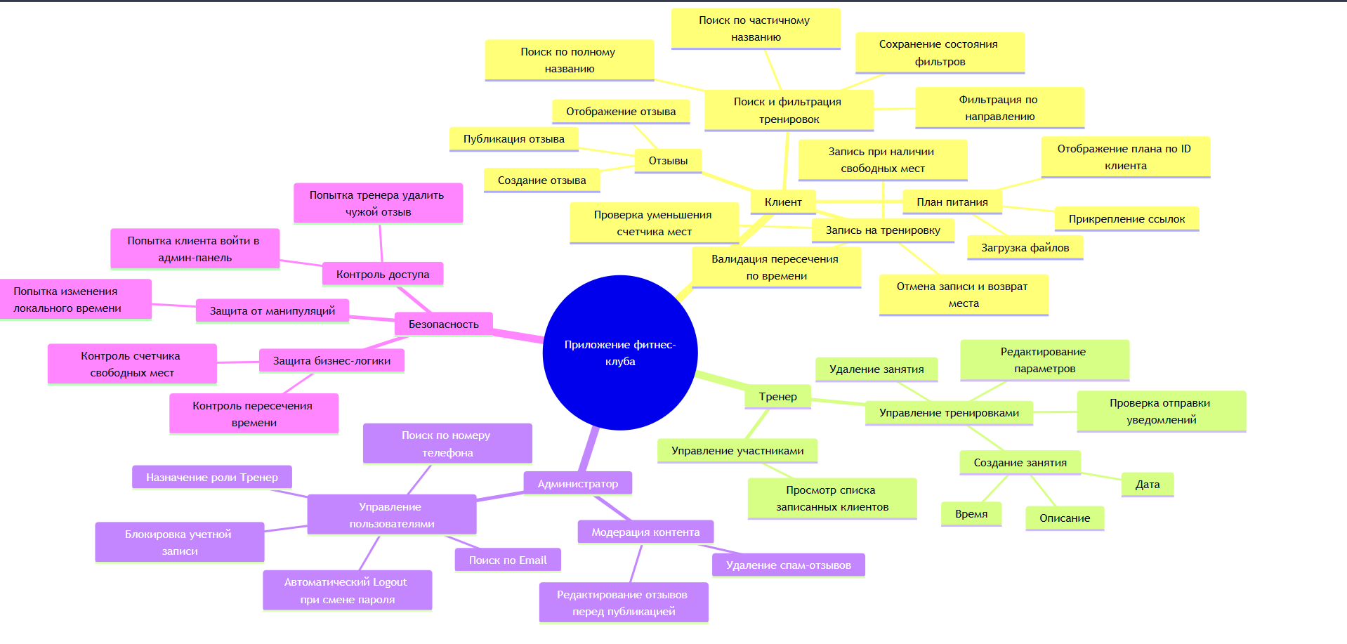
Conformance testing check-list (Android)
Category | ID | Checkpoint | APP_TITLE | Notes | Guidelines:
 |  |  | DEVICE |  | Разработка приложений Windows — рекомендации
Установка | CT-1 | Запускается ли программа после установки | Not applied
 | CT-2 | Расположение программы в файловой системе по умолчанию | Not applied
 | CT-3 | Расположение программы в файловой системе если путь сохранения изменен пользователем | Not applied
 | CT-4 | Наличие ярлыков на рабочем столе | Not applied
 | CT-5 | Есть ли установленный компонент в меню Пуск > Программы | Not applied
 | CT-6 | Установка программы для текущего пользователя/для всех пользователей компьютера | Not applied
 | CT-7 | Установка пользователем с правами админа | Not applied
 | CT-8 | Установка пользователем без прав админа | Not applied
Обновление | CT-9 | Автоматической обновление | Not applied
 | CT-10 | Ручное обновление | Not applied
 | CT-11 | Проверка сохранности файлов, созданных до обновления | Not applied
 | CT-12 | Проверка данных пользователя после обновления | Not applied
 | CT-13 | Проверка основного функционала после обновления | Not applied
Деинсталяция | CT-14 | Файлы должны удалиться | Not applied
 | CT-15 | Ярлык с рабочего стола удален | Not applied
 | CT-16 | Удалена запись из меню Пуск > Все программы | Not applied
Дизайн | CT-15 | Текстовая структура страниц не содержит лексические и грамматические ошибки; | Passed
 | CT-16 | Есть логотип и блок с контактной информацией; | Failed
 | CT-17 | Все кнопки имеют единую форму и цветовой стандарт; | Passed
 | CT-18 | Правильное отображениеи всех элементов на разных разрешениях экрана | Passed
 | CT-19 | Корректно работают кнопки сворачивания, разворачивания и закрытия приложения | Passed
 | CT-20 | Текст в уведомлениях отображается корректно. | Not applied
 | CT-21 | При смене темы корректно ли изменяется цветовое оформление элементов | Passed
Работа в фоновом режиме | CT-22 | Приложение правильно сохраняет свое состояние, чтобы пользователь мог вернуться к предыдущим данным при возвращении. | Failed
Взаимодействие с устройствами | CT-23 | Проверить на ситуацию когда устройство в системе заявлено, а по факту недоступно (например, принтер) | Not applied
Вызов сторонних приложений | CT-24 | Проверить вызов сторонних приложений (если такое предусмотрено) | Not applied
Тестирование утечек памяти | CT-25 | После завершения ресурсоемких задач приложение (и его дочерние процессы) должно освободить ОЗУ. | Passed
Локализация Глобализация | CT-26 | При изменении языка изменяются надписи всех элементов | Passed
 | CT-27 | Оповещения отображаются на выбранном языке | Not applied
 | CT-28 | Корректное отображение цен с денежными символами (если это маркет) | Passed
Регистрация | CT-29 | Регистрация невозможна без заполнения обязательных полей | Passed
 | CT-30 | Регистрация невозможна при некорректном заполнении обязательных полей | Passed
 | CT-31 | После регистрации приходит уведомление на почту | Not applied
 | CT-32 | Оторажение информативных оповещений о содержании ошибок ввода | Passed
 | CT-33 | При выполнении регистрации создается запись в БД | Passed
Авторизация | CT-34 | Вход в акаунт при корректном заполнении полей | Passed
 | CT-35 | Вход в акаунт не выполняется при корректном логине, но неправильном пароле | Passed
 | CT-36 | Вход в акаунт не выполняется при корректном пароле, но неправильном логине | Passed
 | CT-37 | При входе в акаунт отображается профиль данного пользователя | Failed
 | CT-38 | При смене пользователя отображается профиль нового пользователя | Failed
Тестирование поиска (если он есть в приложении) | CT-39 | Корректны ли результаты поиска | Passed
 | CT-40 | Видно ли уведомление о результате поиска, при условии, что ничего не было обнаружено | Failed
 | CT-41 | Есть ли возможность выполнять поиск по регистрозависимым данным | Passed
 | CT-42 | Присутствуют ли на странице параметры фильтрации поиска | Passed
 | CT-43 | Может ли пользователь сортировать итоги поиска | Not applied
Функции клиента и пользовательский интерфейс | СТ-44 | Поиск тренировки по частичному и полному названию в строке поиска. | Passed
 | СТ-45 | Фильтрация списка тренировок по направлению. | Not applied
 | СТ-46 | Запись на тренировку при наличии свободных мест и проверка счетчика. | Passed
 | СТ-47 | Отмена записи на тренировку и возврат места в общий доступ. | Passed
 | СТ-48 | Корректность отображения индивидуального плана питания для конкретного ID клиента. | Passed
 | СТ-49 | Создание, публикация и отображение отзыва о работе тренера. | Passed
 | СТ-50 | Сохранение состояния выбранных фильтров при переключении между экранами. | Passed
 | СТ-51 | Валидация при попытке одновременной записи на пересекающиеся по времени занятия. | Passed
Функции тренера | СТ-52 | Создание нового занятия с указанием даты, времени и описания. | Passed
 | СТ-53 | Редактирование параметров существующей тренировки | Passed
 | СТ-54 | Загрузка и прикрепление файлов/ссылок к плану питания конкретного клиента. | Not applied
 | СТ-55 | Удаление занятия и проверка отправки уведомлений записанным пользователям. | Not applied
 | СТ-56 | Просмотр актуального списка клиентов, подтвердивших участие в тренировке. | Passed
Функции администратора сервиса | СТ-57 | Блокировка/деактивация учетной записи пользователя за нарушение правил сервиса. | Not applied
 | СТ-58 | Изменение прав доступа пользователя (назначение роли «Тренер» обычному клиенту). | Passed
 | СТ-59 | Удаление спам-отзывов или сообщений, нарушающих политику сообщества. | Passed
 | СТ-60 | Поиск и идентификация пользователя в системе по Email или номеру телефона. | Not applied
 | СТ-61 | Модерация контента: редактирование текста отзывов перед их публикацией. | Passed
Безопасность и разграничение прав | СТ-62 | Попытка клиента получить доступ к панели управления пользователями (Access Denied). | Passed
 | СТ-63 | Попытка тренера удалить отзыв другого пользователя (проверка отсутствия прав). | Failed
 | СТ-64 | Автоматический выход из системы (Logout) при смене пароля администратором. | Not applied
 | СТ-65 | Попытка изменения локального системного времени на устройстве для обхода ограничений | Passed
 |  | Passed | 33
 |  | Failed | 6
 |  | Blocked | 0
 |  | Not applied | 28
 |  | Not tested | 0

